BPB (A4) (3)
 |  | PT. TRIVINDO PRIMA MANDIRI |  | BON PERMINTAAN BARANG

TANGGAL ORDER |  |  | : 22 April 2026 |  |  |  |  | No.BPB | 003 / QMS / IV / 2026
DEPARTEMENT |  |  | : Quality Control / QMS
No. | NAMA BARANG |  |  |  | QTY | SATUAN | HARGA | KETERANGAN
1 | Plastik Polyester Melinex |  |  |  | 2 | Pcs |  | Pengecheckan compound & spare
 | (23mic 130mm x 130mm 15,12" x 15,12")
 | F0141 darai Alpha Technologies

Menyetujui
Mengetahui
Pemohon
TPM-F-PPIC-004 Rev.00

 |  | PT. TRIVINDO PRIMA MANDIRI |  | BON PERMINTAAN BARANG

TANGGAL ORDER |  |  | : 18 Mei 2026 |  |  |  |  | No.BPB | 005/QMS/IV/2026
DEPARTEMENT |  |  | : QMS-QC
No. | NAMA BARANG |  |  |  | QTY | SAT | HARGA | KETERANGAN
1 | Board rubber compression |  |  |  | 2 | Pcs |  | Board untuk henkaten dan laporan produksi
 | Panjang board 245cm x Lebar board 121cm, tinggi besi 182cm x Panjang besi 245cm, panjang kaki besi 50cm (4 lembar besi dan papan triplek 12ml 2 lembar) |  |  |  |  |  |  | 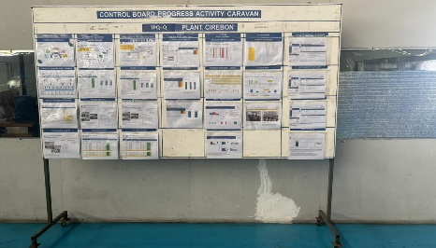 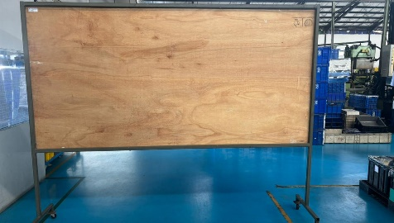

Mengetahui
Menyetujui
Pemohon
TPM-F-PPIC-004 Rev.00

 |  | PT. TRIVINDO PRIMA MANDIRI |  | BON PERMINTAAN BARANG

TANGGAL ORDER |  |  | : 5 Juni 2026 |  |  |  |  | No.BPB | 006/QMS/VI/2026
DEPARTEMENT |  |  | : QMS-QC
No. | NAMA BARANG |  |  |  | QTY | SAT | HARGA | KETERANGAN
1 | Plastik Polyester Melinex |  |  |  | 1 | Pcs |  | Pengecheckan compound
 | (23mic 130mm x 130mm 15,12" x 15,12")
 | F0141 darai Alpha Technologies

Mengetahui
Menyetujui
Pemohon

 |  | PT. TRIVINDO PRIMA MANDIRI |  | BON PERMINTAAN BARANG

TANGGAL ORDER |  |  | : 01 Juli 2026 |  |  |  |  | No.BPB | 007/QMS/VII/2026
DEPARTEMENT |  |  | : QMS
No. | NAMA BARANG |  |  |  | QTY | SAT | HARGA | KETERANGAN
1 | Kulkas 2 pintu merk Changhong FBM170DB |  |  |  | 1 | Pcs

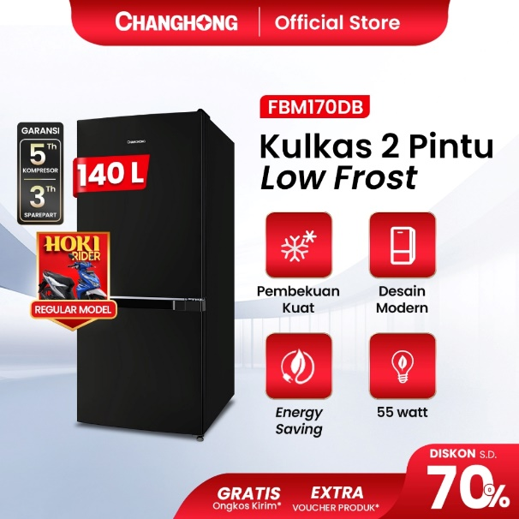
Menyetujui
Mengetahui
Mengetahui
Dibuat

 |  | PT. TRIVINDO PRIMA MANDIRI |  | BON PERMINTAAN BARANG

 | TANGGAL ORDER |  | : 01 Juli 2026 |  |  |  |  | No.BPB | 007/QMS/VII/2026
 | DEPARTEMENT |  | : QMS
 | NAMA BARANG |  |  |  | QTY | SAT | HARGA | KETERANGAN
 | Plastik Cover Box 1320000 |  |  |  | 50 | Meter |  | Untuk cover box

Mengetahui
Menyetujui
Pemohon
 | TPM-F-PPIC-004

BPB (A4) (2)
 |  | PT. TRIVINDO PRIMA MANDIRI |  | BON PERMINTAAN BARANG

TANGGAL ORDER |  |  | : 13 November 2025 |  |  |  |  | No.BPB | 469 / PPIC / XI / 2025
DEPARTEMENT |  |  | : Quality Control
No. | NAMA BARANG |  |  |  | QTY | SATUAN | HARGA | KETERANGAN
1 | Laptop HP 14 - EP055TU |  |  |  | 1 | Pcs |  | Laptop untuk ibu Dwi L
 | Spesifikasi : 1. Intel Core i3 - 1215U
 | 2. 8GB / 512GB

Menyetujui
Mengetahui
Pemohon
TPM-F-PPIC-004 Rev.00

 |  | PT. TRIVINDO PRIMA MANDIRI |  | BON PERMINTAAN BARANG

TANGGAL ORDER |  |  | : |  |  |  |  | No.BPB
DEPARTEMENT |  |  | :
No. | NAMA BARANG |  |  |  | QTY | SAT | HARGA | KETERANGAN

Menyetujui
Mengetahui
Pemohon
TPM-F-PPIC-004 Rev.00

BPB (A4)
 |  | PT. TRIVINDO PRIMA MANDIRI |  | BON PERMINTAAN BARANG

TANGGAL ORDER |  |  | : 15 Agustus 2025 |  |  |  |  | No.BPB | 315 / PPIC / VIII / 2025
DEPARTEMENT |  |  | : Quality Control
No. | NAMA BARANG |  |  |  | QTY | SATUAN | HARGA | KETERANGAN
1 | Baja Ringan (Bagus) |  |  |  | 6 batang |  |  | Kebutuhan untuk pelebaran ruang Laboratorium
2 | GRC |  |  |  | 10 Lembar
3 | Besi Siku ukuran 3x3 |  |  |  | 6 Batang
4 | Dinabol ukuran 8cm |  |  |  | 20 Biji
5 | Kawat Las |  |  |  | 2Kg
6 | Cutting WD |  |  |  | 1 pak
7 | Rooping 2cm |  |  |  | 1 pak
8 | Compon |  |  |  | 5kg
9 | Lakban Gypsum |  |  |  | 2 Roll
10 | Acylic |  |  |  | 1 Lembar
11 | Cat tembok abu |  |  |  | 5kg
Pemohon
Zahwa
Mengetahui
Dwi L
Menyetujui
TPM-F-PPIC-004 Rev.00

 |  | PT. TRIVINDO PRIMA MANDIRI |  | BON PERMINTAAN BARANG

TANGGAL ORDER |  |  | : |  |  |  |  | No.BPB
DEPARTEMENT |  |  | :
No. | NAMA BARANG |  |  |  | QTY | SAT | HARGA | KETERANGAN

Pemohon
Mengetahui
Menyetujui
TPM-F-PPIC-004 Rev.00

